OverView
 | Game name
 | Company | BBIN
 | Project
 | Version

 | Version | Date | Description

 | Coin | Multiway | Pay Back | Hold Rate | Base RTP | Free RTP | Hit% | Bonus Hit Rate | Std.Dev | 95%信心水準 VI | Max coin out

 | Volatility :
 | Bonus Hit Freq.：

243way
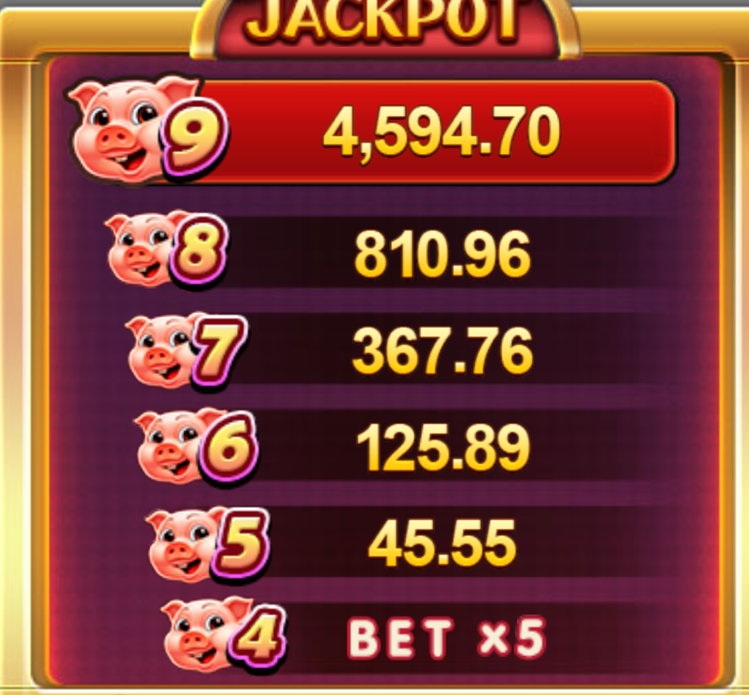
 | Game Feature
 | 8 Line Game 高分獎圖：3個 低分獎圖：4個 特色獎圖：3個 遊戲特色；盤面上出現特色獎圖個數，獲得對應獎勵 特色獎圖1:無特色 特色獎圖2: 將盤面上所有特色獎圖Lock 並 免費Respin 特色獎圖3:提升獎勵表中金額 （玩家若有中特色獎勵，則獎勵表金額將會Reset ） （過程中不得改變押注，若要改變押注則提示玩家將會重置獎勵表）

 | Paytable
 | Reel | 1 | 2 | 3 | 4 | 5
 | WW
 | M1
 | M2
 | M3
 | M4
 | M5
 | M6
 | A
 | K
 | Q
 | J
 | S1

 |  | 進入Free Spin會有Wild M1 M2 M3 M4五個Option可以選擇 以及對應Multiplier，選到的Symbol會在Free Spin會呈現stack。

工作表2
8 Line Game 高分獎圖：3個 低分獎圖：4個 特色獎圖：3個 遊戲特色；盤面上出現特色獎圖個數，獲得對應獎勵 特色獎圖1:無特色 特色獎圖2: 將盤面上所有特色獎圖Lock 並 免費Respin 特色獎圖3:提升獎勵表中金額 （玩家若有中特色獎勵，則獎勵表金額將會Reset ） （過程中不得改變押注，若要改變押注則提示玩家將會重置獎勵表） 獎勵表金額不具有記憶效應，玩家結束遊戲後，下次登入時獎勵表將會重置 | 換分比 | 1:10，1:5， 2:1， 1:1， 2:1， 5:1
 | 最小押分 | 50
 | 押注等級 | 1，2，3，4，5，6，7，8，9，10
 | 下注分數 | 50、100、150、200、250、300、350、400、450、500

 |  |  | 